Pivot All
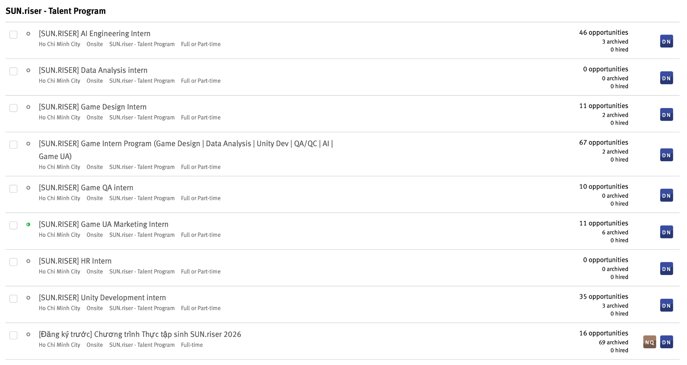
*1st choice / Nguyện vọng 1* | COUNTUNIQUE of *Địa chỉ email của bạn là gì?*
AI Engineering Intern | 164 | 46 | 210
Data Analysis Intern | 139 |  | 139
Game Design Intern | 87 | 11 | 98
Game Quality Assurance Intern | 54 | 10 | 64
Game User Acquisition Intern | 43 | 22 | 65
Human Resources Intern | 26 |  | 26
Unity Development Intern | 120 | 35 | 155
Grand Total | 630 |  | 757
 |  | 127 | 757
*Which university are you studying at? / Bạn đến từ trường Đại học nào?* | COUNTUNIQUE of *Địa chỉ email của bạn là gì?*
BUV – Trường Đại học Anh Quốc Việt Nam | 1
CEP – Trường Cao đẳng Kinh tế TP.HCM | 1
CET – Trường Cao đẳng Kinh tế – Công nghệ TP.HCM | 1
FPT Poly – Trường Cao đẳng FPT Polytechnic TP.HCM | 25
FTU – Trường Đại học Ngoại thương | 15
GDU – Trường Đại học Gia Định | 2
HCMULAW – Trường Đại học Luật TP.HCM | 2
HCMUNRE – Trường Đại học Tài nguyên và Môi trường TP.HCM | 1
HCMUS – Trường Đại học Khoa học Tự nhiên – ĐHQG TP.HCM | 103
HCMUSSH – Trường Đại học Khoa học Xã hội và Nhân văn – ĐHQG TP.HCM | 5
HCMUT – Trường Đại học Bách Khoa – ĐHQG TP.HCM | 67
HCMUTC – Trường Đại học Giao thông Vận tải TP.HCM | 8
HCMUTE – Trường Đại học Sư phạm Kỹ thuật TP.HCM | 11
HITC – Trường Cao đẳng Công thương TP.HCM | 1 |  |  |  | Function | Number
HIU – Trường Đại học Quốc tế Hồng Bàng | 1 |  |  |  | AI | 210
HSU – Trường Đại học Hoa Sen | 1 |  |  |  | Unity | 155
HUB – Trường Đại học Ngân hàng TP.HCM | 9 |  |  |  | Data | 139
HUFI – Trường Đại học Công nghiệp Thực phẩm TP.HCM | 8 |  |  |  | Game Design | 98
HUTECH – Trường Đại học Công nghệ TP.HCM | 15 |  |  |  | UA | 65
IU – Trường Đại học Quốc tế – ĐHQG TP.HCM | 14 |  |  |  | QA | 64
IUH – Trường Đại học Công nghiệp TP.HCM | 16 |  |  |  | HR | 26
NLU – Trường Đại học Nông Lâm TP.HCM | 1 |  |  |  | Total | 757
NTT – Trường Đại học Nguyễn Tất Thành | 3
Others - Khác | 87
OU – Trường Đại học Mở TP.HCM | 10 |  |  | *Which university are you studying at? / Bạn đến từ trường Đại học nào?* | COUNTUNIQUE of *Địa chỉ email của bạn là gì?*
PTIT – Học viện Công nghệ Bưu chính Viễn thông | 14 |  |  | HCMUS – Trường Đại học Khoa học Tự nhiên – ĐHQG TP.HCM | 103 |  | HCMUS – Trường Đại học Khoa học Tự nhiên | 103
RMIT – Trường Đại học RMIT Việt Nam | 8 |  |  | UIT – Trường Đại học Công nghệ Thông tin – ĐHQG TP.HCM | 92 |  | UIT – Trường Đại học Công nghệ Thông tin | 92
SGU – Trường Đại học Công nghệ Sài Gòn | 9 |  |  | Others - Khác | 87 |  | HCMUT – Trường Đại học Bách Khoa | 67
SIU – Trường Đại học Quốc tế Sài Gòn | 1 |  |  | HCMUT – Trường Đại học Bách Khoa – ĐHQG TP.HCM | 67 |  | UEH – Đại học Kinh tế TP.HCM | 36
TDT – Trường Đại học Tôn Đức Thắng | 13 |  |  | UEH – Đại học Kinh tế TP.HCM | 36 |  | FPT Poly – Trường Cao đẳng FPT Polytechnic TP.HCM | 25
UEF – Trường Đại học Kinh tế – Tài chính TP.HCM | 3 |  |  | FPT Poly – Trường Cao đẳng FPT Polytechnic TP.HCM | 25 |  | VLU – Trường Đại học Văn Lang | 23
UEH – Đại học Kinh tế TP.HCM | 36 |  |  | VLU – Trường Đại học Văn Lang | 23 |  | IUH – Trường Đại học Công nghiệp TP.HCM | 16
UEL – Trường Đại học Kinh tế – Luật – ĐHQG TP.HCM | 9 |  |  | IUH – Trường Đại học Công nghiệp TP.HCM | 16 |  | FTU – Trường Đại học Ngoại thương | 15
UFM – Trường Đại học Tài chính – Marketing TP.HCM | 13 |  |  | FTU – Trường Đại học Ngoại thương | 15 |  | HUTECH – Trường Đại học Công nghệ TP.HCM | 15
UIT – Trường Đại học Công nghệ Thông tin – ĐHQG TP.HCM | 92 |  |  | HUTECH – Trường Đại học Công nghệ TP.HCM | 15 |  | IU – Trường Đại học Quốc tế | 14
VGU – Trường Đại học Việt Đức | 1 |  |  | IU – Trường Đại học Quốc tế – ĐHQG TP.HCM | 14 |  | PTIT – Học viện Công nghệ Bưu chính Viễn thông | 14
VLU – Trường Đại học Văn Lang | 23 |  |  | PTIT – Học viện Công nghệ Bưu chính Viễn thông | 14 |  | Khác | 210
Grand Total | 630 |  |  | TDT – Trường Đại học Tôn Đức Thắng | 13 |  |  | 630
 |  |  |  | UFM – Trường Đại học Tài chính – Marketing TP.HCM | 13
 |  |  |  | HCMUTE – Trường Đại học Sư phạm Kỹ thuật TP.HCM | 11
 |  |  |  | OU – Trường Đại học Mở TP.HCM | 10
 |  |  |  | HUB – Trường Đại học Ngân hàng TP.HCM | 9
 |  |  |  | SGU – Trường Đại học Công nghệ Sài Gòn | 9
 |  |  |  | UEL – Trường Đại học Kinh tế – Luật – ĐHQG TP.HCM | 9
 |  |  |  | HCMUTC – Trường Đại học Giao thông Vận tải TP.HCM | 8
 |  |  |  | HUFI – Trường Đại học Công nghiệp Thực phẩm TP.HCM | 8
 |  |  |  | RMIT – Trường Đại học RMIT Việt Nam | 8
 |  |  |  | HCMUSSH – Trường Đại học Khoa học Xã hội và Nhân văn – ĐHQG TP.HCM | 5
 |  |  |  | NTT – Trường Đại học Nguyễn Tất Thành | 3
 |  |  |  | UEF – Trường Đại học Kinh tế – Tài chính TP.HCM | 3
 |  |  |  | GDU – Trường Đại học Gia Định | 2
 |  |  |  | HCMULAW – Trường Đại học Luật TP.HCM | 2
 |  |  |  | BUV – Trường Đại học Anh Quốc Việt Nam | 1
 |  |  |  | CEP – Trường Cao đẳng Kinh tế TP.HCM | 1
 |  |  |  | CET – Trường Cao đẳng Kinh tế – Công nghệ TP.HCM | 1
 |  |  |  | HCMUNRE – Trường Đại học Tài nguyên và Môi trường TP.HCM | 1
 |  |  |  | HITC – Trường Cao đẳng Công thương TP.HCM | 1
 |  |  |  | HIU – Trường Đại học Quốc tế Hồng Bàng | 1
 |  |  |  | HSU – Trường Đại học Hoa Sen | 1
 |  |  |  | NLU – Trường Đại học Nông Lâm TP.HCM | 1
 |  |  |  | SIU – Trường Đại học Quốc tế Sài Gòn | 1
 |  |  |  | VGU – Trường Đại học Việt Đức | 1

